Evolución
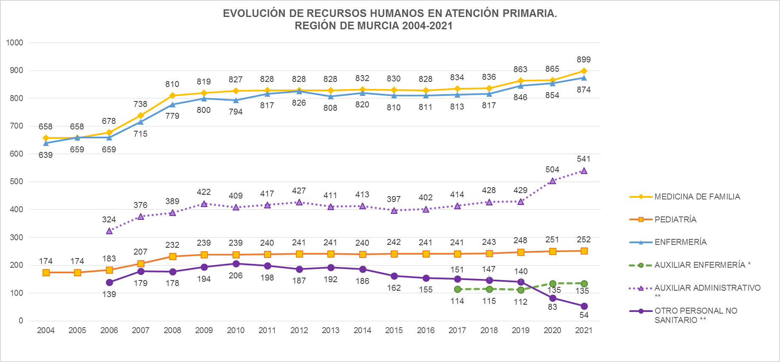

Fuentes: SIAP - Servicio de Planificación y Financiación Sanitaria. Consejería de Salud. Portal Estadístico-MSCBS.
* Auxiliar Enfermería: Datos disponibles a partir del año 2017. | Índice
** Los jefes de equipo, que hasta 2019 se incluían en Otro personal no sanitario, a partir de 2020 pasan a contabilizarse dentro del grupo de Auxiliares administrativos.
También en 2021, los administrativos pasan a contabilizarse dentro del grupo de auxiliares administrativos (antes en otro personal no sanitario).

